Tabla de extras
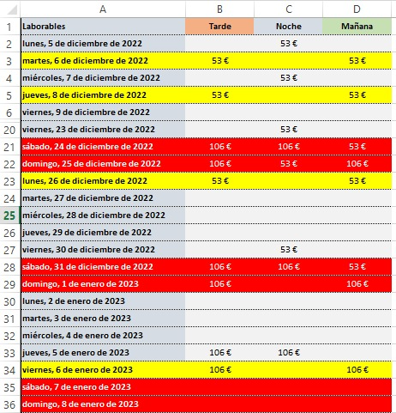
Código | Concepto | Importe
P01 | Guardia | 360.00 €
P02 | Día festivo | 53.00 €
P03 | Día festivo especial | 106.00 €
P04 | Hora extra laborable diurno | 31.90
P05 | Hora extra nocturno, fines de semana y festivos diurnos | 38.20
P06 | Hora extra fines de semana y festivos nocturnos | 44.20

 | Servicio 24*7, 3 turnos para Telefónica Global Solutions (TGS)- Lote 1

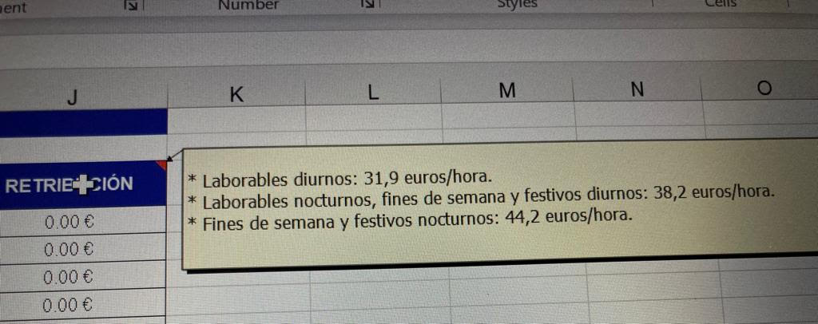

 | Disponibilidad es como dia trabajado

